Tecnica
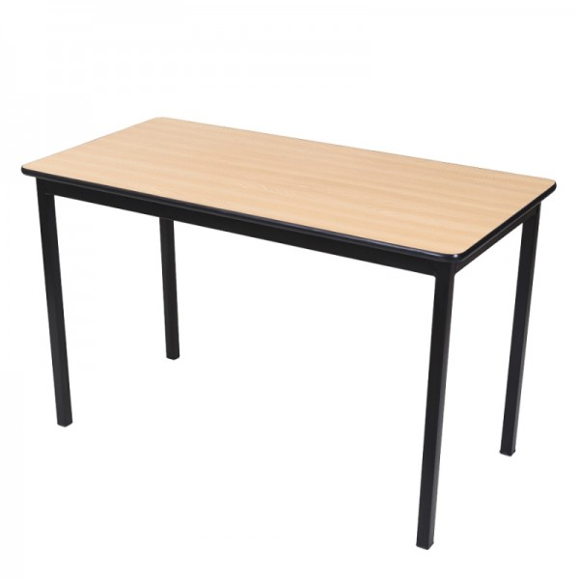
PART | DESCRIPCIÓN PROPUESTA POR EL LICITANTE
1 | Clave SAI: 511 814 0127 01 01. Silla fija acojinada apilable. Dimensiones: 41cm x 49cm x 81cm altura total. Estructura: fabricada con perfil tubular cuadrado de 3/4” Cal. 18, está formando por 2 asnillas en forma de "U" rolado en frio con dobleces bien alineados y sin deformación para formar las patas, unidas entre sí por medio de refuerzos en tubular cuadrado de 3/4“Cal.18. Ensamblada sin tornillería a base de troqueles con diseño y dimensiones de precisión para que todos los elementos, con tolerancia mínima, que al efectuar la unión, esta garantice la fijación, rigidez y buen acabado, sin filos cortante y rebabas. Regatón de polipropileno de alta densidad, embutido y pegado con adhesivo de contacto. Uniones: mediante cordones completos de soldadura de micro alambre tipo M.I.G. perfectamente terminadas, aplicadas en todos los perímetros de contacto libres de escorias ni defectos. Acabado: Cromado. Asiento y Respaldo con bastidor de triplay de pino de primera de 12.7mm de espesor elaborado a base de sierra circular con cortes dimensionados y lijado, Acojinamiento de hule espuma de poliuretano de 24 kg/m de densidad, tapizado en vinipiel color negro. Empaque: la silla se entregará armada y protegida con vitafil y cartón corrugado. Tolerancia de +/- 1cm. Nota general: las dimensiones consignadas son las nominales. Marca: Pizarrones Guadalajara, Modelo: Silla visita tipo Capfce. Procedencia: México. Garantía: 24 meses contra defectos de fabricación y/o vicios ocultos. Fabricado bajos normas de calidad: ISO 9001:2015

